상품제안서
브리츠 보조배터리 블루투스 스피커 | 상품코드: S00527

 |  |  |  |  |  |  | 02-713-8555 | www.synergygift.co.kr
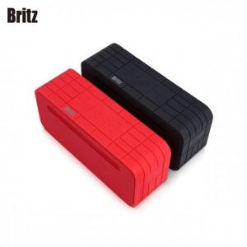 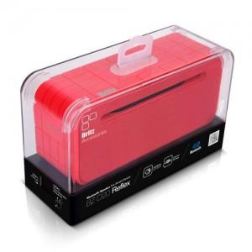

【상세/제작정보】

【인쇄/포장옵션】 | 실크, 컬러전사지 / 포장지포장

【공급단가】 | 수량 | 10~ | 50~ | 100~ | 300~ | 500~
*VAT별도 | 단가 | 39,300원 | 37,150원 | 36,600원 | 35,650원 | 35,000원

【상품 URL】 | https://www.synergygift.co.kr:443/src/goods_detail.php?gdno=11659

